中国碳排放相关数据
本文档为B站up主: 全糖奶茶屋提供的9.9助攻文件之一, 非常感谢大家对我们的支持.
请将文件从百度云盘下载下来查看, 并去除水印
年份 | 中国碳排放量(百万吨) | 新能源汽车渗透率 | 新能源汽车产量(万辆) | 新能源汽车销量(万辆) | 新能源汽车保有量（万辆） | 公共充电桩数量(万台)
2012 | 9703.62 | 0.07 | 1.26 | 1.28 | 1 | 0.2
大家可以添加我们的客服微信, 后续这篇文章可以直接进行EI会议发表, 我们也在办相关的活动,
可以添加客服的微信进行咨询, 非常感谢大家的支持

2013 | 9880.87 | 0.1 | 1.75 | 1.76 | 3 | 0.5
2014 | 9883.51 | 0.4 | 8.7 | 7.5 | 8 | 1.4
2015 | 9655.12 | 1.3 | 37.9 | 33.1 | 33 | 5.6
2016 | 9686.99 | 1.8 | 51.7 | 50.7 | 73 | 14.9
2017 | 9777.01 | 2.6 | 79.4 | 77.7 | 125 | 23.7
2018 | 10126.99 | 3.6 | 127 | 125.6 | 211 | 33.1
2019 | 10217.32 | 4.7 | 124.2 | 120.6 | 310 | 44.6
2020 | 10306.72 | 5.7 | 136.6 | 136.7 | 492 | 55.8
2021 | 10407.06 | 6.4 | 156.5 | 155.1 | 520 | 88.4
2022 | 10509.08 | 7.3 | 250.3 | 247.8 | 630 | 117.8

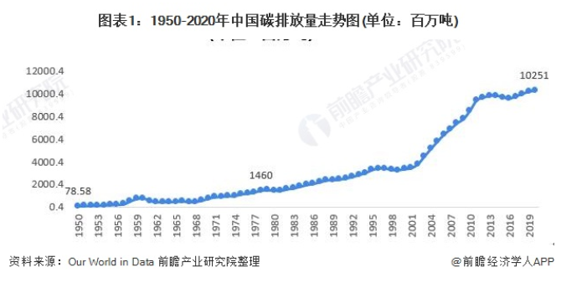
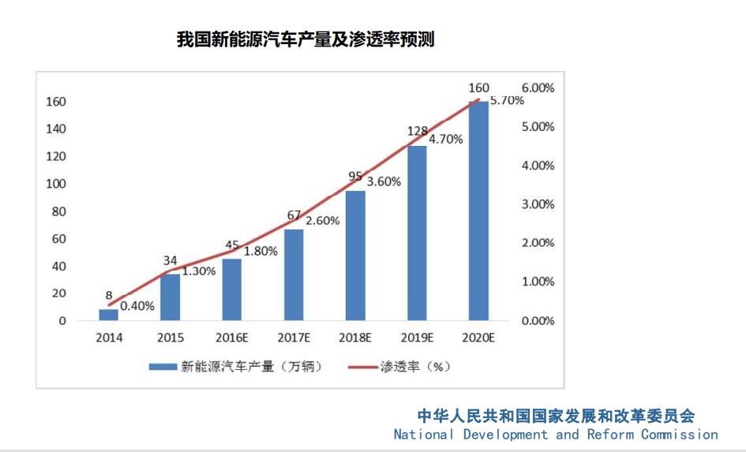
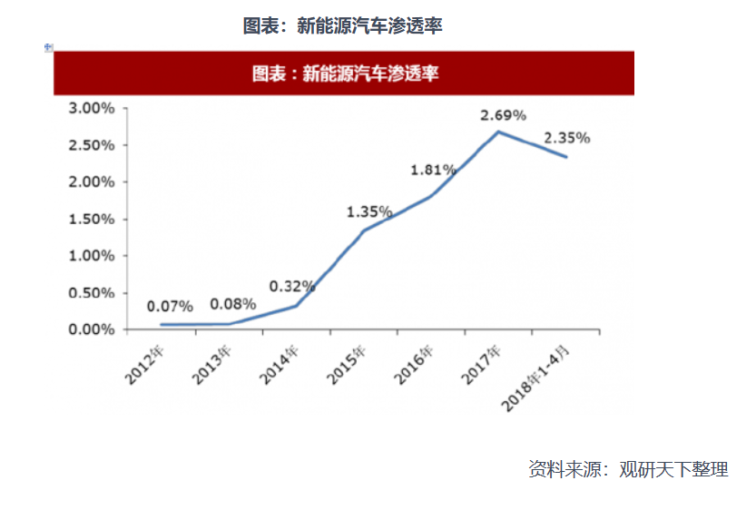
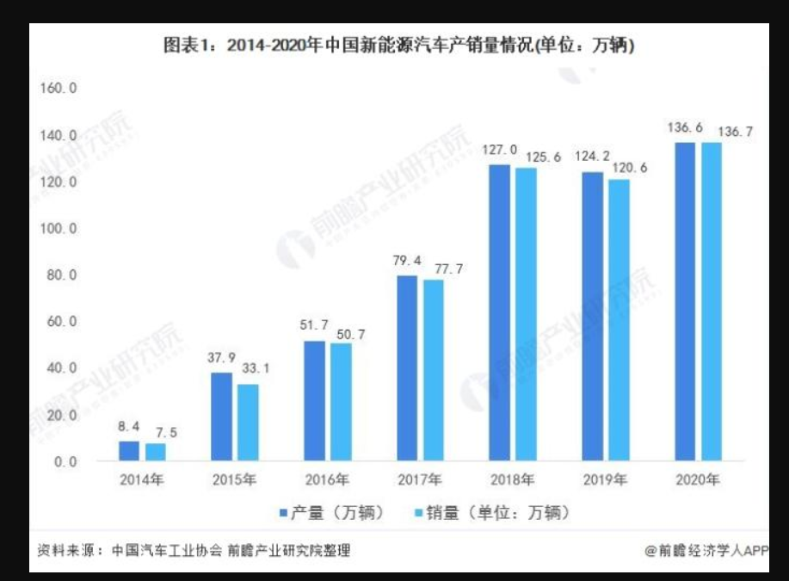
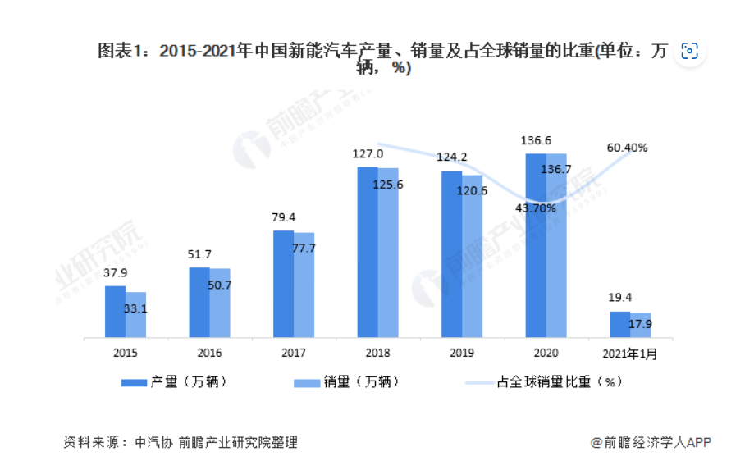
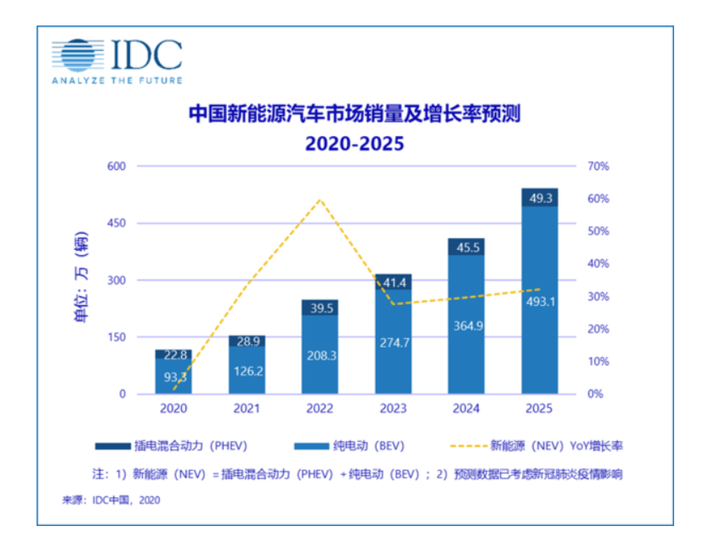

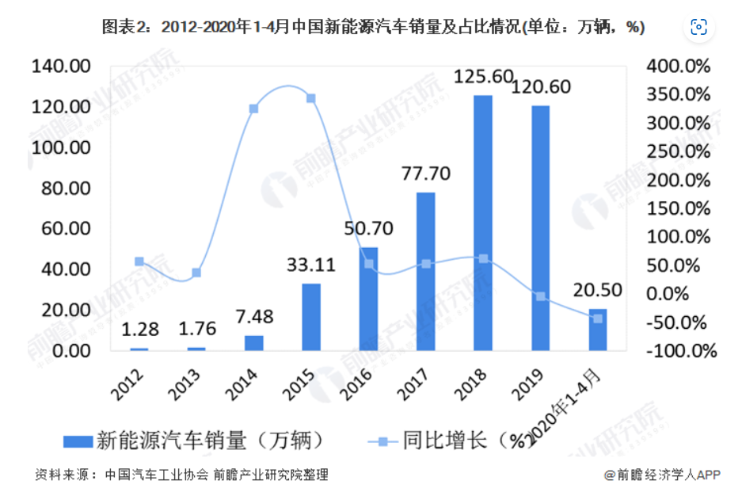
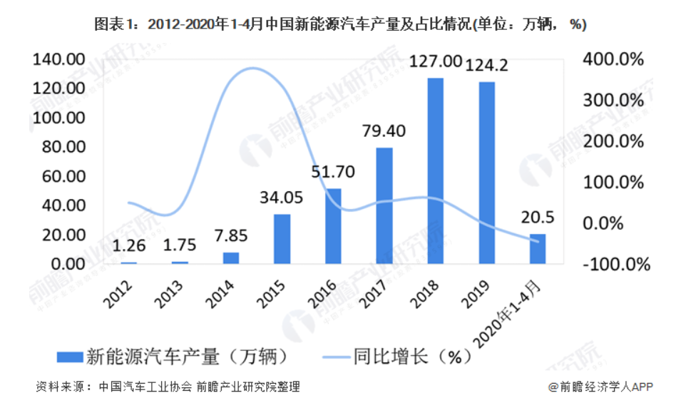
渗透率
http://www.ldhxcn.com/hexinshuju/cyfx/20160106-33378.html
https://free.chinabaogao.com/qiche/201806/06113425352018.html
中国碳排放量数据
https://chuneng.ofweek.com/news/2021-07/ART-180200-8420-30507818.html

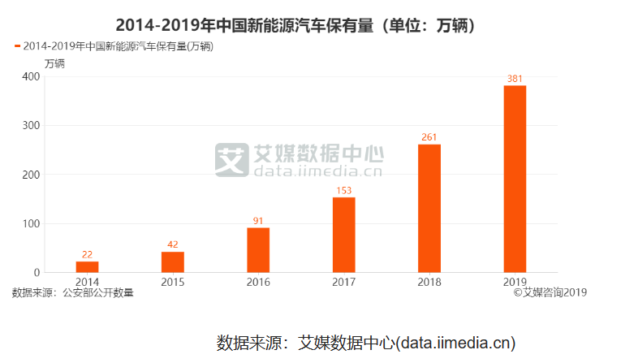
产量和销量
https://www.qianzhan.com/analyst/detail/220/210326-20ea9089.html
https://tech.sina.com.cn/roll/2020-12-03/doc-iiznctke4572564.shtml
https://bg.qianzhan.com/trends/detail/506/200727-d87c22e0.html

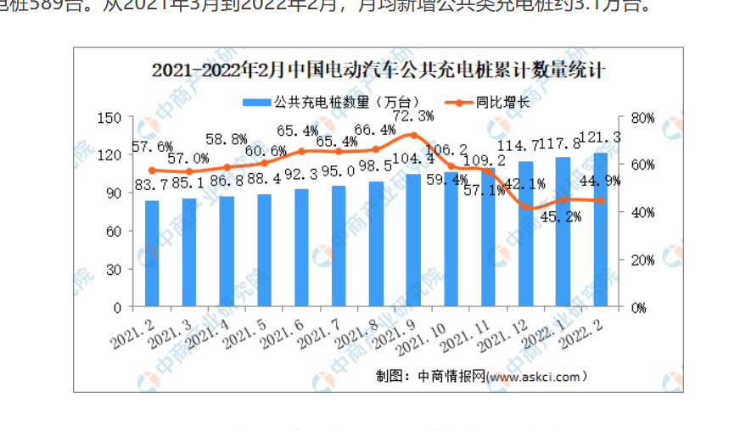

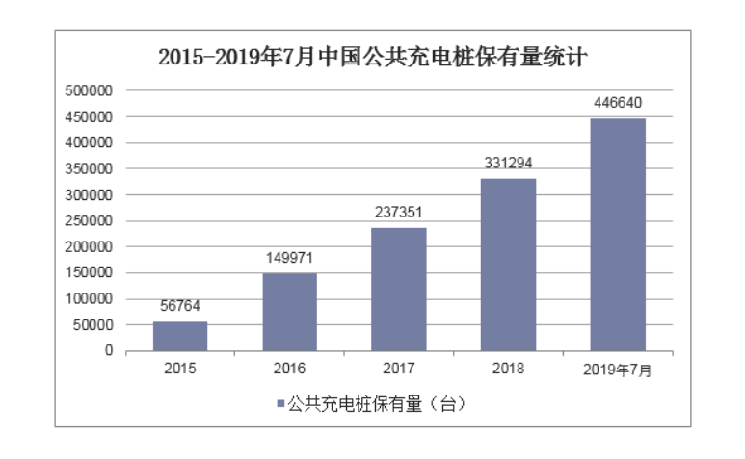

保有量数据来源
https://www.xyzyd.com/news/hyzx/1768.html

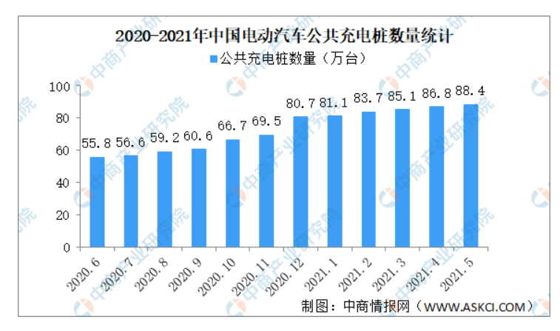
充电桩数量
https://www.askci.com/news/chanye/20210612/0944071480104.shtml
https://www.huaon.com/story/465728
http://www.seccw.com/Document/detail/id/9725.html

长三角碳排放强度与人均碳排放量
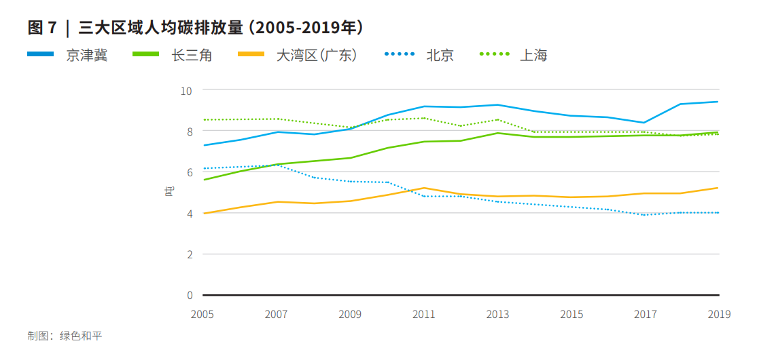
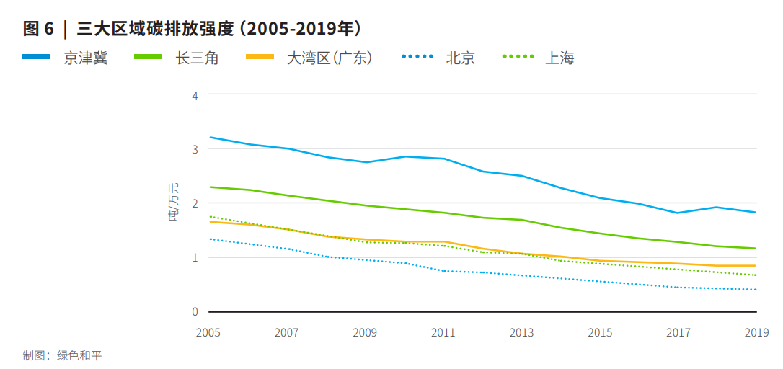
时间 | 长三角地区碳排放量强度(吨/万元) | 长三角人均碳排放量(吨)
2005 | 2.2914 | 5.6106
2006 | 2.2384 | 6.0066
2007 | 2.1589 | 6.3366
2008 | 2.0397 | 6.5017
大家可以添加我们的客服微信, 后续这篇文章可以直接进行EI会议发表, 我们也在办相关的活动,
可以添加客服的微信进行咨询, 非常感谢大家的支持
2009 | 1.9735 | 6.6667
2010 | 1.8675 | 7.1617
2011 | 1.7881 | 7.4587
2012 | 1.7483 | 7.5248
2013 | 1.6689 | 7.8548
2014 | 1.5497 | 7.6898
2015 | 1.4437 | 7.6898
2016 | 1.351 | 7.7228
2017 | 1.2848 | 7.7558
2018 | 1.2185 | 7.7558
2019 | 1.1656 | 7.8878
2020 | 1.2914 | 7.9587
2021 | 1.001 | 8.1228
2022 | 0.903 | 8.2617

长三角碳排放总量
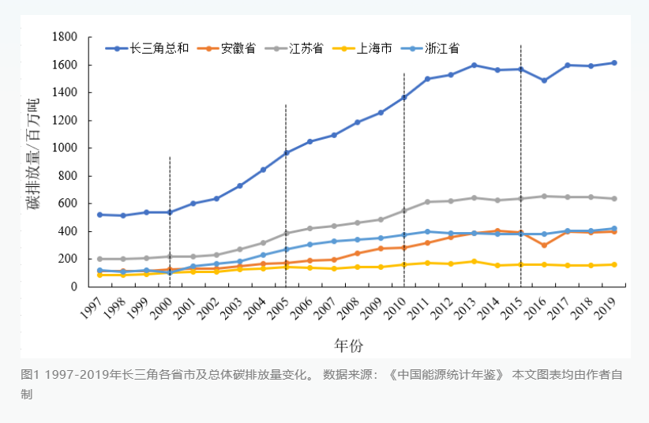
年份 | 长三角地区碳排放总量(百万吨)
1997 | 518.6
1998 | 516.29
1999 | 539.53
2000 | 534.34
2001 | 603.17
大家可以添加我们的客服微信, 后续这篇文章可以直接进行EI会议发表, 我们也在办相关的活动,
可以添加客服的微信进行咨询, 非常感谢大家的支持
2002 | 637.89
2003 | 732.32
2004 | 846.76
2005 | 975.41
2006 | 1052.8
2007 | 1096.05
2008 | 1187.66
2009 | 1259.33
2010 | 1373.81
2011 | 1505.27
2012 | 1539.95
2013 | 1608.79
2014 | 1569.41
2015 | 1578.45
https://www.thepaper.cn/newsDetail_forward_19895247
2016 | 1496.37
2017 | 1602.22
2018 | 1602.72
2019 | 1623.18

